Jahresübersicht
EAPV Enterprise Analysis Planning Valuation © |  |  |  |  |  |  |  |  |  | © Dr. Dr. S. Hohberger |  |  |  | EAPV Enterprise Analysis Planning Valuation © |  |  |  | © Dr. Dr. S. Hohberger
Company: Star Ltd. |  |  |  |  |  |  |  |  |  |  |  |  |  | Company: Star Ltd.
Q= quota in % of base, fat: related to sales, cursive: related to totalsum of base; grey: sum of accounts |  |  |  | D:\Daten_SH\DataMACC\Projekte\[EAPV Enterprise Analysis Planning Valuation_Einstein1_V1.xlsx]Jahresübersicht |  |  |  |  |  |  |  |  |  | Structure Analysis
 |  |  |  | PLAN
MANAGEMENTREPORT | MANAGEMENTREPORT | 2021 |  | 2022 |  | 2023 |  | 2024 |  | 2025 |  | Sparkline | Parameter | Cost Structure | 2021 | 2022 | 2023 | 2024 | 2025
P+L | G&V | PLAN |  | PLAN |  | PLAN |  | PLAN |  | PLAN |  |  |  | total income | 0.0 | 0.0 | 0.0 | 0.0 | 0.0
T€ | T€ | T€ | Q % | T€ | Q % | T€ | Q % | T€ | Q % | T€ | Q % |  |  | material+consumables | 0.0 | 0.0 | 0.0 | 0.0 | 0.0
total sales | Umsatzerlöse | 0.0 |  | 0.0 |  | 0.0 |  | 0.0 |  | 0.0 |  |  |  | depreciation | 0.0 | 0.0 | 0.0 | 0.0 | 0.0

sales deduction | Erlösschmälerungen | 0.0 | 0.0 | 0.0 | 0.0 | 0.0 | 0.0 | 0.0 | 0.0 | 0.0 | 0.0 |  |  | personnel | 0.0 | 0.0 | 0.0 | 0.0 | 0.0

TOTAL INCOME | GESAMTLEISTUNG | 0.0 |  | 0.0 |  | 0.0 |  | 0.0 |  | 0.0 |  |  |  | other expenses | 0.0 | 0.0 | 0.0 | 0.0 | 0.0

material+consumables | Materialaufwand | 0.0 | 0.0 | 0.0 | 0.0 | 0.0 | 0.0 | 0.0 | 0.0 | 0.0 | 0.0

purchased services | bezogene Leistungen | 0.0 | 0.0 | 0.0 | 0.0 | 0.0 | 0.0 | 0.0 | 0.0 | 0.0 | 0.0

GROSS PROFIT (on sales) | ROHERTRAG | 0.0 | 0.0 | 0.0 | 0.0 | 0.0 | 0.0 | 0.0 | 0.0 | 0.0 | 0.0 |  |  | Quotas % from Sales | 2021 | 2022 | 2023 | 2024 | 2025

depreciation | Abschreibungen | 0.0 | 0.0 | 0.0 | 0.0 | 0.0 | 0.0 | 0.0 | 0.0 | 0.0 | 0.0 |  |  | material+consumables | 0.0 | 0.0 | 0.0 | 0.0 | 0.0

personnel | Personalaufwand | 0.0 | 0.0 | 0.0 | 0.0 | 0.0 | 0.0 | 0.0 | 0.0 | 0.0 | 0.0 |  |  | purchased services | 0.0 | 0.0 | 0.0 | 0.0 | 0.0

other expenses | Sonstige betr. Aufwand | 0.0 | 0.0 | 0.0 | 0.0 | 0.0 | 0.0 | 0.0 | 0.0 | 0.0 | 0.0 |  |  | total material | 0.0 | 0.0 | 0.0 | 0.0 | 0.0

OPERATING PROFIT | OPERATIVES ERGEBNIS | 0.0 | 0.0 | 0.0 | 0.0 | 0.0 | 0.0 | 0.0 | 0.0 | 0.0 | 0.0 |  |  | material intensity quota % | #DIV/0! | #DIV/0! | #DIV/0! | #DIV/0! | #DIV/0!

+ depreciation | + Abschreibungen | 0.0 | 0.0 | 0.0 | 0.0 | 0.0 | 0.0 | 0.0 | 0.0 | 0.0 | 0.0 |  |  | personell quota % | 0.0 | 0.0 | 0.0 | 0.0 | 0.0

EBITDA | EBITDA | 0.0 | 0.0 | 0.0 | 0.0 | 0.0 | 0.0 | 0.0 | 0.0 | 0.0 | 0.0 |  |  | other expenses quota % | 0.0 | 0.0 | 0.0 | 0.0 | 0.0

extraordinary expenses | Ausserordentliches Ergebnis | 0.0 | 0.0 | 0.0 | 0.0 | 0.0 | 0.0 | 0.0 | 0.0 | 0.0 | 0.0

EBIT | EBIT | 0.0 | 0.0 | 0.0 | 0.0 | 0.0 | 0.0 | 0.0 | 0.0 | 0.0 | 0.0

interest result | Zinsergebnis | 0.0 | 0.0 | 0.0 | 0.0 | 0.0 | 0.0 | 0.0 | 0.0 | 0.0 | 0.0 |  |  | Profit Margin % | 2021 | 2022 | 2023 | 2024 | 2025

taxes | Steueraufwand | 0.0 | 0.0 | 0.0 | 0.0 | 0.0 | 0.0 | 0.0 | 0.0 | 0.0 | 0.0 |  |  | TOTAL INCOME | 0.0 | 0.0 | 0.0 | 0.0 | 0.0

EAT | EAT | 0.0 | 0.0 | 0.0 | 0.0 | 0.0 | 0.0 | 0.0 | 0.0 | 0.0 | 0.0 |  |  | profit margin % | 0.0 | 0.0 | 0.0 | 0.0 | 0.0

tax-base + percentage | Steuerbasis + -Prozent | 0.0 | 0.00 | 0.0 | 0.00 | 0.0 | 0.00 | 0.0 | 0.00 | 0.0 | 0.00

 | intangible assets | property, land and equipment | machine, equipment | inventories | accounts receivables and other assets
2021 | 0.0 | 0.0 | 0.0
2022 | 0.0 | 0.0 | 0.0
2023 | 0.0 | 0.0 | 0.0
2024 | 0.0 | 0.0 | 0.0
2025 | 0.0 | 0.0 | 0.0
 |  |  |  | PLAN
MANAGEMENTREPORT | MANAGEMENTREPORT | 2021 |  | 2022 |  | 2023 |  | 2024 |  | 2025 |  | Sparkline | Parameter | Asset Development | 2021 | 2022 | 2023 | 2024 | 2025
BALANCE SHEET | BILANZ | PLAN |  | PLAN |  | PLAN |  | PLAN |  | PLAN |  |  |  | intangible assets | 0.0 | 0.0 | 0.0 | 0.0 | 0.0
T€ | T€ | T€ | Q % | T€ | Q % | T€ | Q % | T€ | Q % | T€ | Q % |  |  | property, land and equipment | 0.0 | 0.0 | 0.0 | 0.0 | 0.0
intangible assets | Immat. Vermögensgegenstände | 0.0 | 0.0 | 0.0 | 0.0 | 0.0 | 0.0 | 0.0 | 0.0 | 0.0 | 0.0 |  |  | machine, equipment | 0.0 | 0.0 | 0.0 | 0.0 | 0.0

property, land and equipment | Grundstücke und Gebäude | 0.0 | 0.0 | 0.0 | 0.0 | 0.0 | 0.0 | 0.0 | 0.0 | 0.0 | 0.0

machine, equipment | Maschinen, Betriebsaustattung | 0.0 | 0.0 | 0.0 | 0.0 | 0.0 | 0.0 | 0.0 | 0.0 | 0.0 | 0.0

inventories | Vorratsvermögen | 0.0 | 0.0 | 0.0 | 0.0 | 0.0 | 0.0 | 0.0 | 0.0 | 0.0 | 0.0 |  |  | Cash Development | 2021 | 2022 | 2023 | 2024 | 2025

accounts receivables and other assets | Forderungen | 0.0 | 0.0 | 0.0 | 0.0 | 0.0 | 0.0 | 0.0 | 0.0 | 0.0 | 0.0 |  |  | checks, cash on hand | 0.0 | 0.0 | 0.0 | 0.0 | 0.0

checks, cash on hand | Kasse und Bank | 0.0 | 0.0 | 0.0 | 0.0 | 0.0 | 0.0 | 0.0 | 0.0 | 0.0 | 0.0

deffered assets | ARAP | 0.0 | 0.0 | 0.0 | 0.0 | 0.0 | 0.0 | 0.0 | 0.0 | 0.0 | 0.0

SUM ACTIVE | SUMME AKTIVA | 0.0 |  | 0.0 |  | 0.0 |  | 0.0 |  | 0.0

MANAGEMENTREPORT | MANAGEMENTREPORT | 2021 |  | 2022 |  | 2023 |  | 2024 |  | 2025 | 0 | Sparkline | Parameter | Liabilities Development | 2021 | 2022 | 2023 | 2024 | 2025
BALANCE SHEET | BILANZ | PLAN |  | PLAN |  | PLAN |  | PLAN |  | PLAN | 0 |  |  | capital subscribed | 0.0 | 0.0 | 0.0 | 0.0 | 0.0
T€ | T€ | T€ | Q % | T€ | Q % | T€ | Q % | T€ | Q % | T€ | Q % |  |  | capital surplus | 0.0 | 0.0 | 0.0 | 0.0 | 0.0
capital subscribed | Stammkapital | 0.0 | 0.0 | 0.0 | 0.0 | 0.0 | 0.0 | 0.0 | 0.0 | 0.0 | 0.0

capital surplus | Kapitalrücklage | 0.0 | 0.0 | 0.0 | 0.0 | 0.0 | 0.0 | 0.0 | 0.0 | 0.0 | 0.0 |  |  | net income/loss | 0.0 | 0.0 | 0.0 | 0.0 | 0.0

net income/loss | Gewinnvortrag | 0.0 | 0.0 | 0.0 | 0.0 | 0.0 | 0.0 | 0.0 | 0.0 | 0.0 | 0.0 |  |  | accounts payable and other liabilities | 0.0 | 0.0 | 0.0 | 0.0 | 0.0

reserves and accrued liabilities | Rückstellungen | 0.0 | 0.0 | 0.0 | 0.0 | 0.0 | 0.0 | 0.0 | 0.0 | 0.0 | 0.0 |  |  | liabilities due to banks | 0.0 | 0.0 | 0.0 | 0.0 | 0.0

accounts payable and other liabilities | Verbindlichkeiten | 0.0 | 0.0 | 0.0 | 0.0 | 0.0 | 0.0 | 0.0 | 0.0 | 0.0 | 0.0 |  |  | deffered liabilities | 0.0 | 0.0 | 0.0 | 0.0 | 0.0

liabilities due to banks | Bankverbindlichkeiten | 0.0 | 0.0 | 0.0 | 0.0 | 0.0 | 0.0 | 0.0 | 0.0 | 0.0 | 0.0

deffered liabilities | PRAP | 0.0 | 0.0 | 0.0 | 0.0 | 0.0 | 0.0 | 0.0 | 0.0 | 0.0 | 0.0

SUM PASSIVE | SUMME PASSIVA | 0.0 |  | 0.0 |  | 0.0 |  | 0.0 |  | 0.0 |  |  |  | sum assets | 0.0 | 0.0 | 0.0 | 0.0 | 0.0
 |  |  |  |  |  |  |  |  |  |  |  |  |  | sum working capital | 0.0 | 0.0 | 0.0 | 0.0 | 0.0
CHECKSUM | Verprobungssumme | 0.0 |  | 0.0 |  | 0.0 |  | 0.0 |  | 0.0 |  |  |  | sum cash | 0.0 | 0.0 | 0.0 | 0.0 | 0.0

 |  |  |  | PLAN
MANAGEMENTREPORT | MANAGEMENTREPORT | 2021 |  | 2022 |  | 2023 |  | 2024 |  | 2025 |  |  |  | sum equity | 0.0 | 0.0 | 0.0 | 0.0 | 0.0
CASH FLOW acc. DVFA | CASH FLOW gem. DVFA | PLAN |  | PLAN |  | PLAN |  | PLAN |  | PLAN |  |  |  | sum liabilities | 0.0 | 0.0 | 0.0 | 0.0 | 0.0
T€ | T€ | T€ | Q % | T€ | Q % | T€ | Q % | T€ | Q % | T€ | Q % |  |  | sum bank loans | 0.0 | 0.0 | 0.0 | 0.0 | 0.0
operating cash flow | operativer Cashflow | 0.0 |  | 0.0 |  | 0.0 |  | 0.0 |  | 0.0

working capital cashflow | Working Capital Cashflow | 0.0 |  | 0.0 |  | 0.0 |  | 0.0 |  | 0.0

cash flow from investments | Investitionscashflow | 0.0 |  | 0.0 |  | 0.0 |  | 0.0 |  | 0.0

cash flow from financing | Finanzierungscashflow | 0.0 |  | 0.0 |  | 0.0 |  | 0.0 |  | 0.0

cash flow others/extraord./on top plan | Sonstiger Cashflow | 0.0 |  | 0.0 |  | 0.0 |  | 0.0 |  | 0.0

cash at beginningperiod | Barmittel Anfangsbestand | 0.0 |  | 0.0 |  | 0.0 |  | 0.0 |  | 0.0
+/- total cash flow | +/- Total Cashflow | 0.0 |  | 0.0 |  | 0.0 |  | 0.0 |  | 0.0
cash at endingperiod | Barmittel Endbestand | 0.0 |  | 0.0 |  | 0.0 |  | 0.0 |  | 0.0

CHECKSUM | Verprobungssumme | 0.0 |  | 0.0 |  | 0.0 |  | 0.0 |  | 0.0

KPI
KPI-Report |  |  |  |  |  |  |  |  | © Dr. Dr. S. Hohberger |  |  |  |  | KPI-Report | © Dr. Dr. S. Hohberger
Company: Star Ltd. |  |  |  |  |  |  |  |  |  |  |  |  |  | Company: Star Ltd.
QCP = parameter in factor / currency / period |  |  |  |  |  |  |  |  |  |  |  |  |  | QCP = parameter in factor / currency / period
 |  |  | PLAN |  |  |  |  |  |  |  | Parameter | Parameter | Parameter
 | Material Intensity from sales
 | 0.00
 | 0.00
 | 0.00
 | 0.00
 | 0.00
 | Personell Intensity from sales
 | 0.00
 | 0.00
 | 0.00
 | 0.00
 | 0.00
 | Other Expense Intensity from sales
 | 0.00
 | 0.00
 | 0.00
 | 0.00
 | 0.00
KPI-Report | 2021 |  | 2022 |  | 2023 |  | 2024 |  | 2025
Key Performance Indicators | PLAN |  | PLAN |  | PLAN |  | PLAN |  | PLAN
 | QCP | Q % | T€ | Q % | T€ | Q % | T€ | Q % | T€ | Q % | good | medium | bad
A. EARNINGS | T€ |  | T€ |  | T€ |  | T€ |  | T€
Material Intensity from sales | 0.0 | #DIV/0! | 0.0 | #DIV/0! | 0.0 | #DIV/0! | 0.0 | #DIV/0! | 0.0 | #DIV/0!
Depreciation Intensity from sales | 0.0 | #DIV/0! | 0.0 | #DIV/0! | 0.0 | #DIV/0! | 0.0 | #DIV/0! | 0.0 | #DIV/0!
Personell Intensity from sales | 0.0 | #DIV/0! | 0.0 | #DIV/0! | 0.0 | #DIV/0! | 0.0 | #DIV/0! | 0.0 | #DIV/0!
Other Expense Intensity from sales | 0.0 | #DIV/0! | 0.0 | #DIV/0! | 0.0 | #DIV/0! | 0.0 | #DIV/0! | 0.0 | #DIV/0!
Interests Intensity from sales | 0.0 | #DIV/0! | 0.0 | #DIV/0! | 0.0 | #DIV/0! | 0.0 | #DIV/0! | 0.0 | #DIV/0!
Tax Intensity from EBT | 0.0 | #DIV/0! | 0.0 | #DIV/0! | 0.0 | #DIV/0! | 0.0 | #DIV/0! | 0.0 | #DIV/0!
Break-Even-Point (sales) | #DIV/0! |  | #DIV/0! |  | #DIV/0! |  | #DIV/0! |  | #DIV/0!
Safety Degree |  | #DIV/0! |  | #DIV/0! |  | #DIV/0! |  | #DIV/0! |  | #DIV/0! | >25% | 10-25% | <10%

 | Asset Intensity
 | 0.00
 | 0.00
 | 0.00
 | 0.00
 | 0.00
 | Leverage
 | 0.0
 | 0.0
 | 0.0
 | 0.0
 | 0.0
 | DIO Days Inventory Outstanding
 | 0.0
 | 0.0
 | 0.0
 | 0.0
 | 0.0
B. CAPEX | factor |  | factor |  | factor |  | factor |  | factor
Asset Intensity |  | #DIV/0! |  | #DIV/0! |  | #DIV/0! |  | #DIV/0! |  | #DIV/0! | Trading <15%; Industry >40% | Tracing 15-30%; Industry 20-40% | Trading > 30%; Industry <20%
Net Invest Covering | 0.0 |  | 0.0 |  | 0.0 |  | 0.0 |  | 0.0 |  | >1: real Invest |  | <1: Desinvest
Depreciation Quota | 0.0 |  | 0.0 |  | 0.0 |  | 0.0 |  | 0.0

C. FINANCING | factor |  | factor |  | factor |  | factor |  | factor
Equity Ratio |  | #DIV/0! |  | #DIV/0! |  | #DIV/0! |  | #DIV/0! |  | #DIV/0! |  | Trading >15%; Industry >20%
Leverage | #DIV/0! |  | #DIV/0! |  | #DIV/0! |  | #DIV/0! |  | #DIV/0! |  | <1,5 | 1,5-4 | >4
Working Capital Ratio |  | #DIV/0! |  | #DIV/0! |  | #DIV/0! |  | #DIV/0! |  | #DIV/0! |  | 30-50%

 | DSO Days Sales Outstanding
 | 0.0
 | 0.0
 | 0.0
 | 0.0
 | 0.0
 | DPO Days Payables Outstanding
 | 0.0
 | 0.0
 | 0.0
 | 0.0
 | 0.0
 | Total Capital Rentability
 | 0.00
 | 0.00
 | 0.00
 | 0.00
 | 0.00
D. CASHFLOW-CYCLE | days |  | days |  | days |  | days |  | days
DIO Days Inventory Outstanding | #DIV/0! |  | #DIV/0! |  | #DIV/0! |  | #DIV/0! |  | #DIV/0! |  | Trading >50; Industry <121 | Trading 50-100; Industry 120-181 | Trading >100; Industry >181
DSO Days Sales Outstanding | #DIV/0! |  | #DIV/0! |  | #DIV/0! |  | #DIV/0! |  | #DIV/0! |  | Trading <20; Industry <30 | Trading 20-80; Industry 30-80 | Trading >80; Industry >80
DPO Days Payables Outstanding | #DIV/0! |  | #DIV/0! |  | #DIV/0! |  | #DIV/0! |  | #DIV/0! |  | Trading <30; Industry <40 | Trading 30-90; Industry 40-100 | Trading >90; Industry >60

E. LIQUIDITY | years |  | years |  | years |  | years |  | years
Term of Debt Redemption | #DIV/0! |  | #DIV/0! |  | #DIV/0! |  | #DIV/0! |  | #DIV/0! |  | <2 | 2-12 | >12
Liquidity 2.Degree |  | #DIV/0! |  | #DIV/0! |  | #DIV/0! |  | #DIV/0! |  | #DIV/0! |  | >100 | <100

F. RENTABILITY
Total Capital Rentability |  | #DIV/0! |  | #DIV/0! |  | #DIV/0! |  | #DIV/0! |  | #DIV/0! | Trading <15%; Industry >25% | Trading <12%; Industry >12%
Own Capital Rentability |  | #DIV/0! |  | #DIV/0! |  | #DIV/0! |  | #DIV/0! |  | #DIV/0! | Trading >20%; Industry >30% | Trading 10-30%; Industry 10-30% | Trading <10%; Industry <10%
ROI Return on Investment |  | #DIV/0! |  | #DIV/0! |  | #DIV/0! |  | #DIV/0! |  | #DIV/0! | Trading >12,5%; Industry >8,75% | Trading 12,5-1,25%; Industry 8,75-1% | Trading <1,25%; Industry <1%

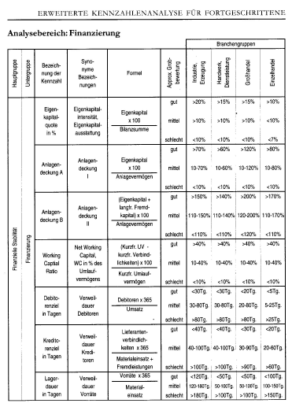
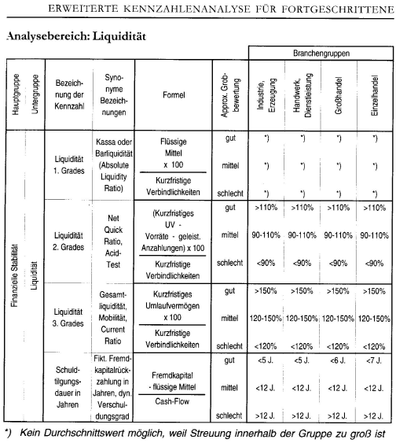
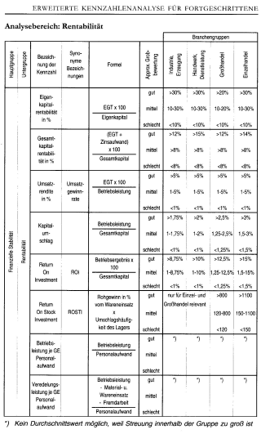
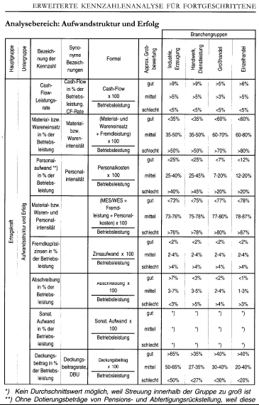
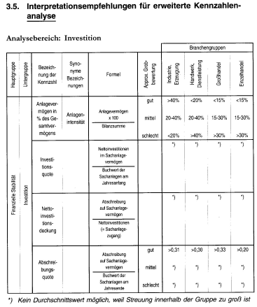

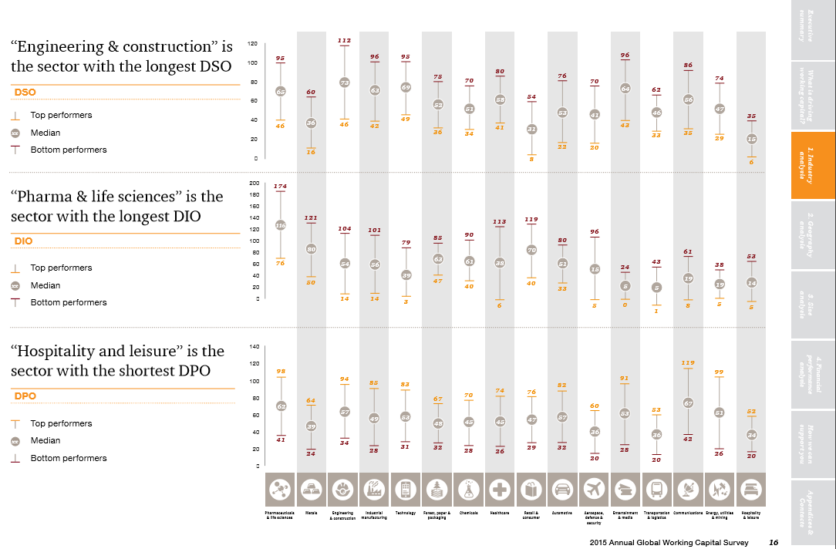
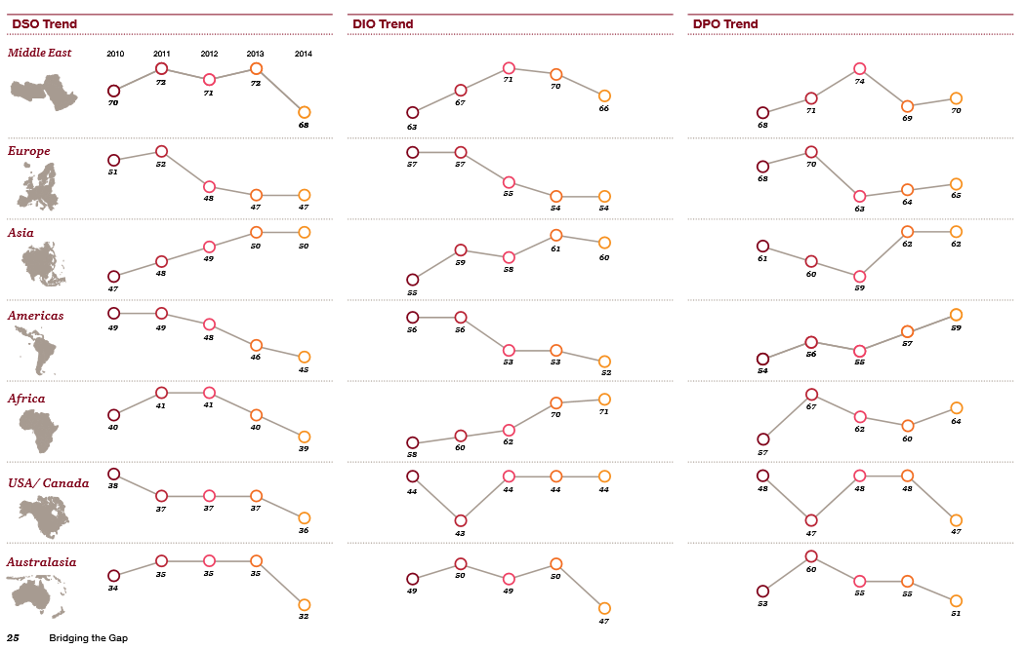

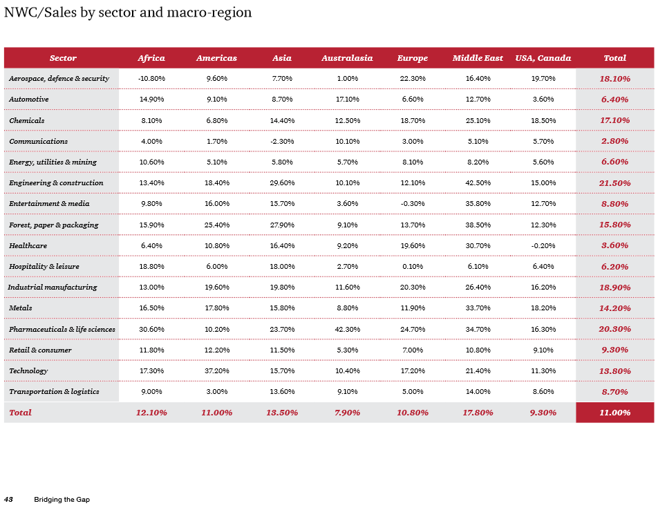
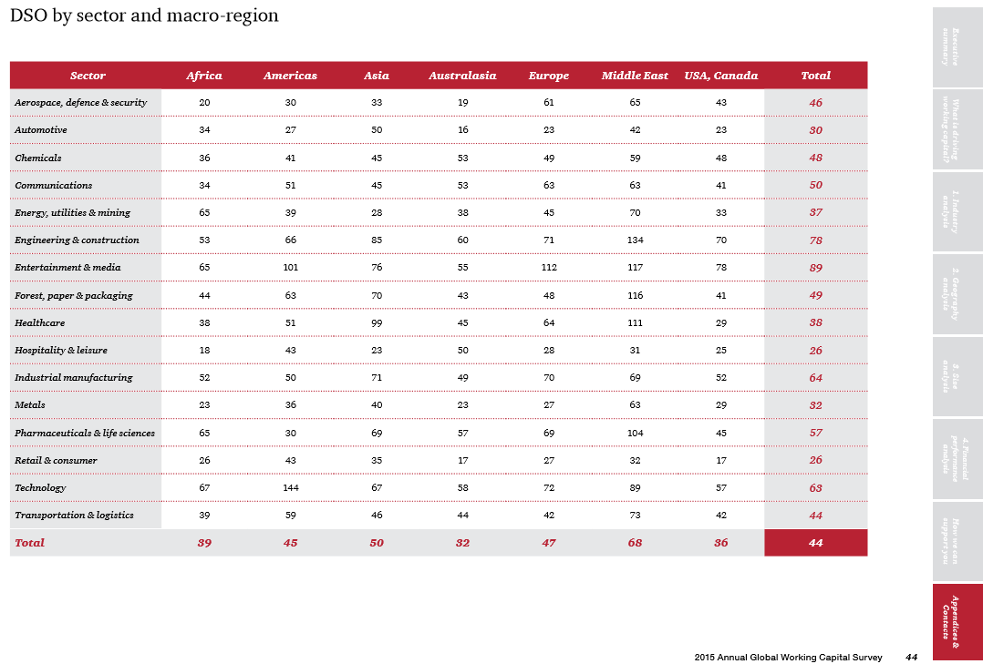

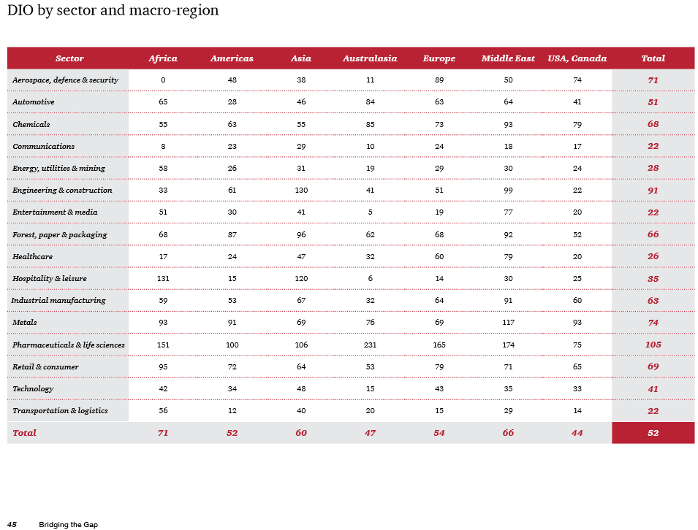
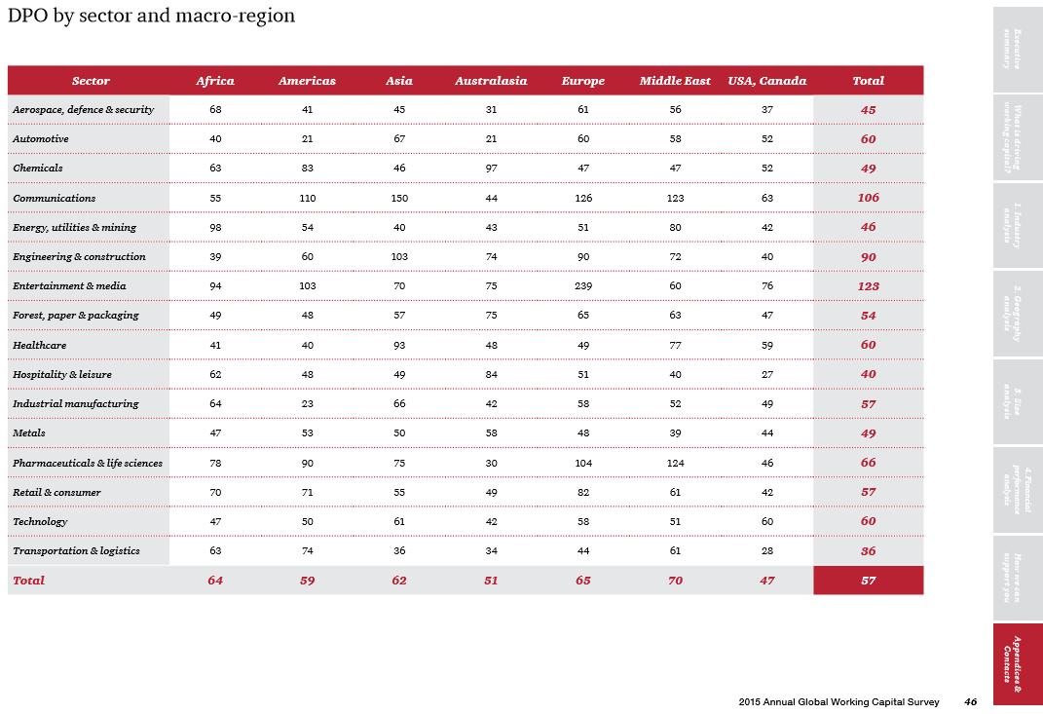

EcoStaT
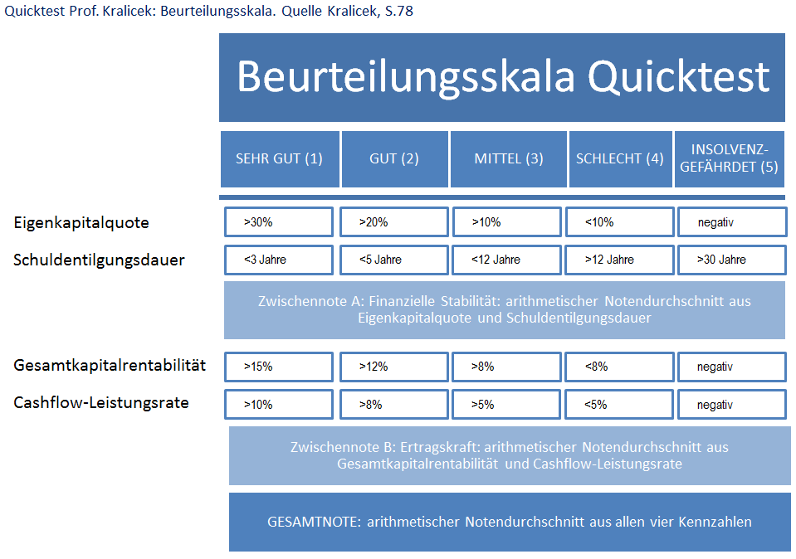
Economic Stability Test EcoStaT © Wirtschaftlicher Stabilitätstest WiStaT © |  |  |  |  |  |  |  |  |  |  | © Dr. Dr. S. Hohberger
Company: Star Ltd.
QCP = parameter in % / years / currency
 |  |  |  |  | PLAN
A. Materiality Limit |  |  | 2021 |  | 2022 |  | 2023 |  | 2024 |  | 2025
Wesentlichkeitsgrenze |  |  | PLAN |  | PLAN |  | PLAN |  | PLAN |  | PLAN
wesentliche Werte von EK, Bil.summe, Umsatz, Rohertrag, EAT |  |  | QCP |  | QCP |  | QCP |  | QCP |  | QCP
Economic Materiality | wirtschaftliche Wesentlichkeit nach IDW PS 250
 | 5 Balance-Sheet / P+L-figures |  | 0.0 | T€ | 0.0 | T€ | 0.0 | T€ | 0.0 | T€ | 0.0 | T€

 |  |  |  |  | PLAN
B. Quicktest acc. Prof. Kralicek |  |  | 2021 |  | 2022 |  | 2023 |  | 2024 |  | 2025
Quicktest nach Prof. Kralicek |  |  | PLAN |  | PLAN |  | PLAN |  | PLAN |  | PLAN
Schnelltest mit nur vier Kennzahlen, verwendet man mehr Kennzahlen würde sich das Ergebnis kaum ändern |  |  | QCP |  | QCP |  | QCP |  | QCP |  | QCP
1. Financial Stability | Finanzielle Stabilität
 | Financing | 1.1 Equity Ratio | #DIV/0! | % | #DIV/0! | % | #DIV/0! | % | #DIV/0! | % | #DIV/0! | %
 | Liquidity | 1.2 Amortization Period | #DIV/0! | years | #DIV/0! | years | #DIV/0! | years | #DIV/0! | years | #DIV/0! | years

2. Profitability | Ertragskraft
 | Rentability | 2.1 Total Capital Rentability | #DIV/0! | % | #DIV/0! | % | #DIV/0! | % | #DIV/0! | % | #DIV/0! | %
 | Earning | 2.2 Cash-Flow-Yield | #DIV/0! | % | #DIV/0! | % | #DIV/0! | % | #DIV/0! | % | #DIV/0! | %

 |  | 1.1 Equity Ratio |  |  |  |  |  |  |  |  |  |  | Basisdaten: | 2021 | 2022 | 2023 | 2024 | 2025
 | 0.0
 | 0.0
 | 0.0
 | 0.0
 | 0.0
 |  | Time-Line
 |  |  | >30% very good |  | >20% good |  | >10% medium |  | <10% bad |  | <0% insolvency endangered |  | flüssige Mittel | 0.0 | 0.0 | 0.0 | 0.0 | 0.0
 |  | 1.2 Amortization Period |  |  |  |  |  |  |  |  |  |  | Vorräte | 0.0 | 0.0 | 0.0 | 0.0 | 0.0
 | 0.0
 | 0.0
 | 0.0
 | 0.0
 | 0.0
 |  |  |  |  |  |  |  |  |  |  |  |  | Eigenkapital | 0.0 | 0.0 | 0.0 | 0.0 | 0.0
 |  | Time-Line |  |  |  |  |  |  |  |  |  |  | Fremdkapital | 0.0 | 0.0 | 0.0 | 0.0 | 0.0
 |  |  | <3 J. very good |  | <5 J. good |  | <12 J. medium |  | >12 J. bad |  | >30 J. insolvency endangered |  | Verbindlichkeiten | 0.0 | 0.0 | 0.0 | 0.0 | 0.0
 |  | 2.1 Total Capital Rentability |  |  |  |  |  |  |  |  |  |  | Gesamtkapital | 0.0 | 0.0 | 0.0 | 0.0 | 0.0
 | 0.0
 | 0.0
 | 0.0
 | 0.0
 | 0.0
 |  |  |  |  |  |  |  |  |  |  |  |  | Bilanzsumme | 0.0 | 0.0 | 0.0 | 0.0 | 0.0
 |  | Time-Line |  |  |  |  |  |  |  |  |  |  | Gesamtleistung | 0.0 | 0.0 | 0.0 | 0.0 | 0.0
 |  |  | >12 % very good |  | >10% good |  | >7% medium |  | <7% bad |  | <0% insolvency endangered |  | Rohertrag | 0.0 | 0.0 | 0.0 | 0.0 | 0.0
 | 0.0
 | 0.0
 | 0.0
 | 0.0
 | 0.0
 |  | 2.2 Cash-Flow-Yield |  |  |  |  |  |  |  |  |  |  | Fremdkapitalzinsen | 0.0 | 0.0 | 0.0 | 0.0 | 0.0
 |  |  |  |  |  |  |  |  |  |  |  |  | cash-flow vor Ertragssteuern | 0.0 | 0.0 | 0.0 | 0.0 | 0.0
 |  | Time-Line |  |  |  |  |  |  |  |  |  |  | Ergebnis vor Ertragssteuern | 0.0 | 0.0 | 0.0 | 0.0 | 0.0
 |  |  | >10% very good |  | >8% good |  | >5% medium |  | <5% bad |  | <0% insolvency endangered |  | Betriebsergebnis | 0.0 | 0.0 | 0.0 | 0.0 | 0.0
 |  |  |  |  |  |  |  |  |  |  |  |  | kurzfristige Vermögensgegenstände | 0.0 | 0.0 | 0.0 | 0.0 | 0.0
 |  |  |  |  | PLAN |  |  |  |  |  |  |  | kurzfristige Verbindlichkeiten | 0.0 | 0.0 | 0.0 | 0.0 | 0.0
C. Solvency Outer Distance Signal |  |  | 2021 |  | 2022 |  | 2023 |  | 2024 |  | 2025 |  | Abschreibungen | 0.0 | 0.0 | 0.0 | 0.0 | 0.0
Bonitäts- bzw. Insolvenzfrühwarnindikator |  |  | PLAN |  | PLAN |  | PLAN |  | PLAN |  | PLAN
einfache multiple Diskriminanzanalyse mit sechs Kennzahlen |  |  | QCP |  | QCP |  | QCP |  | QCP |  | QCP
1. KPI's |  | x Gewichtungsfaktor
1.1 Cashflow ./. Liablilities |  | 1.50 | #DIV/0! |  | #DIV/0! |  | #DIV/0! |  | #DIV/0! |  | #DIV/0!
1.2 Balance Sheet Total ./. Liablilities |  | 0.08 | #DIV/0! |  | #DIV/0! |  | #DIV/0! |  | #DIV/0! |  | #DIV/0!
1.3 EAT ./. Balance Sheet Total |  | 10.00 | #DIV/0! |  | #DIV/0! |  | #DIV/0! |  | #DIV/0! |  | #DIV/0!
1.4 EAT ./. Total Sales |  | 5.00 | #DIV/0! |  | #DIV/0! |  | #DIV/0! |  | #DIV/0! |  | #DIV/0!
1.5 Stock ./. Total Sales |  | 0.30 | #DIV/0! |  | #DIV/0! |  | #DIV/0! |  | #DIV/0! |  | #DIV/0!
1.6 Total Sales ./. Balance Sheet Total |  | 0.10 | #DIV/0! |  | #DIV/0! |  | #DIV/0! |  | #DIV/0! |  | #DIV/0!
2. Discriminant Function |  |  | #DIV/0! |  | #DIV/0! |  | #DIV/0! |  | #DIV/0! |  | #DIV/0!
 | 0.000
 | 0.000
 | 0.000
 | 0.000
 | 0.000
1.1 Cashflow ./. Liablilities

 |  | Time-Line

 | 0.000
 | 0.000
 | 0.000
 | 0.000
 | 0.000
1.2 Balance Sheet Total ./. Liablilities

 |  | Time-Line

 | 0.000
 | 0.000
 | 0.000
 | 0.000
 | 0.000
1.3 EAT ./. Balance Sheet Total

 |  | Time-Line

 | 0.000
 | 0.000
 | 0.000
 | 0.000
 | 0.000
1.4 EAT ./. Total Sales

 |  | Time-Line

 | 0.000
 | 0.000
 | 0.000
 | 0.000
 | 0.000
1.5 Stock ./. Total Sales

 |  | Time-Line

 | 0.000
 | 0.000
 | 0.000
 | 0.000
 | 0.000
1.6 Total Sales ./. Balance Sheet Total

 |  | Time-Line

 |  | Bewertung: | >2,2 very good |  | >1,5 good | >1,0 medium |  | >0,3 bad |  | <=0,3 insolvency endangered
 |  | Result:

2. Discriminant Function |  |  | #DIV/0! |  | #DIV/0! |  | #DIV/0! |  | #DIV/0! |  | #DIV/0!

 |  |  |  |  | PLAN |  |  |  |  |  | 0
D. Acid-Test |  |  | 2021 |  | 2022 |  | 2023 |  | 2024 |  | 2025
 |  |  | PLAN |  | PLAN |  | PLAN |  | PLAN |  | PLAN
Deckung kurzfristiger Schulden durch kurzfristiges Vermögen |  |  | QCP |  | QCP |  | QCP |  | QCP |  | QCP
Liquidity 2.degree | Liquidität 2.Grades
 | Willingness to pay |  | #DIV/0! | % | #DIV/0! | % | #DIV/0! | % | #DIV/0! | % | #DIV/0! | %

 |  |  |  |  | PLAN |  |  |  |  |  | 0
E. EcoStaT- TOTAL RESULT |  |  | 2021 |  | 2022 |  | 2023 |  | 2024 |  | 2025
WiStaT- Gesamtergebnis |  |  | PLAN |  | PLAN |  | PLAN |  | PLAN |  | PLAN
 |  |  | QCP | SIGNAL | QCP | SIGNAL | QCP | SIGNAL | QCP | SIGNAL | QCP | SIGNAL
A. Materiality Limit |  | Economic Materiality | 0 |  | 0 |  | 0 |  | 0 |  | 0
B.1 Financing |  | 1.1 Equity Ratio | #DIV/0! | #DIV/0! | #DIV/0! | #DIV/0! | #DIV/0! | #DIV/0! | #DIV/0! | #DIV/0! | #DIV/0! | #DIV/0!
B.2 Liquidity |  | 1.2 Amortization Period | #DIV/0! |  | #DIV/0! |  | #DIV/0! |  | #DIV/0! |  | #DIV/0!
B.3 Rentability |  | 2.1 Total Capital Rentability | #DIV/0! | #DIV/0! | #DIV/0! | #DIV/0! | #DIV/0! | #DIV/0! | #DIV/0! | #DIV/0! | #DIV/0! | #DIV/0!
B.4 Earnings |  | 2.2 Cash-Flow-Yield | #DIV/0! |  | #DIV/0! |  | #DIV/0! |  | #DIV/0! |  | #DIV/0!
C. Solvency Outer Distance Signal |  | 6 KPI's | #DIV/0! | #DIV/0! | #DIV/0! | #DIV/0! | #DIV/0! | #DIV/0! | #DIV/0! | #DIV/0! | #DIV/0! | #DIV/0!
D. Acid-Test |  | Liquidity 2.degree | #DIV/0! |  | #DIV/0! |  | #DIV/0! |  | #DIV/0! |  | #DIV/0!

NOTE & SIGNAL (1-2 good & green; 3-4 medium & yellow; 5 bad & red) |  |  | #DIV/0! |  | #DIV/0! |  | #DIV/0! |  | #DIV/0! |  | #DIV/0!

Analysebereich | Kennzahl |  | Formel |  |  |  |  |  | Aussage über die ...
Finanzielle Stabilität | Eigenkapitalquote |  | (Eigenkapital/Gesamtkapital)*100 |  |  |  |  |  | Kapitalkraft

 | Schuldentilgungsdauer in Jahren |  | ((Fremdkapital-flüssige Mittel)/Jahres-Cash-Flow) |  |  |  |  |  | Verschuldung

Ertragskraft | Gesamtkapitalrentabilität |  | ((Ergebnis vSt+Fremdkapitalzinsen)/Bilanzsumme)*100 |  |  |  |  |  | Rendite

 | Cash-Flow-Leistungsrate |  | (Cash-Flow/Betriebsleistung)*100 |  |  |  |  |  | finanzielle Leistungsfähigkeit

Multiple
Multiple-Method: empirical method |  |  |  |  |  |  | © Dr. Dr. S. Hohberger
Company: Star Ltd. |  |  |  |  |  |  | data input
Q= quota in % of base, fat: related to sales, cursive: related to totalsum of base; QCP = parameter in factor / currency / period
data input |  |  | PLAN |  |  |  |  |  |  |  | description
Calculation of Multiples | 2021 |  | 2022 |  | 2023 |  | 2024 |  | 2025
T€ | PLAN |  | PLAN |  | PLAN |  | PLAN |  | PLAN
 | T€ | Q % | T€ | Q % | T€ | Q % | T€ | Q % | T€ | Q %
A. Ratios from P+L
total sales | 0.0 | 0% | 0.0 | 0% | 0.0 | 0.0% | 0.0 | 0% | 0.0 | 0%
sales deduction | 0.0 | 0.0% | 0.0 | 0.0% | 0.0 | 0.0% | 0.0 | 0.0% | 0.0 | 0.0%
SUM SALES | 0.0 |  | 0.0 |  | 0.0 |  | 0.0 |  | 0.0

EBIT | 0.0 |  | 0.0 |  | 0.0 |  | 0.0 |  | 0.0

B. Debt Identification |  |  |  |  |  |  |  |  |  |  | http://www.finance-magazin.de/research/multiples/rechenbeispiel/
accounts payable and other liabilities | 0.0 |  | 0.0 |  | 0.0 |  | 0.0 |  | 0.0
liabilities due to banks | 0.0 |  | 0.0 |  | 0.0 |  | 0.0 |  | 0.0
other debt reductions
not needed cash reduction
SUM DEBT | 0.0 |  | 0.0 |  | 0.0 |  | 0.0 |  | 0.0

C. Sales Multiple Calculation |  | QCP |  | QCP |  | QCP |  | QCP |  | QCP
1. Sales Multiple |  | 0.86 |  | 0.86 |  | 0.86 |  | 0.86 |  | 0.86 | http://www.finance-magazin.de/research/multiples/
2. Multiple Calculation | 0.0 |  | 0.0 |  | 0.0 |  | 0.0 |  | 0.0
3. Debt Reduction | 0.0 |  | 0.0 |  | 0.0 |  | 0.0 |  | 0.0
SALES MULTIPLE VALUE | 0.0 |  | 0.0 |  | 0.0 |  | 0.0 |  | 0.0
Ø SALES MULTIPLE VALUE |  |  |  |  |  |  |  |  |  |  | 7 years average

C. EBIT Multiple Calculation |  | QCP |  | QCP |  | QCP |  | QCP |  | QCP
1. EBIT Multiple |  | 6.20 |  | 6.20 |  | 6.20 |  | 6.20 |  | 6.20 | http://www.finance-magazin.de/research/multiples/
2. Multiple Calculation | 0.0 |  | 0.0 |  | 0.0 |  | 0.0 |  | 0.0
3. Debt Reduction | 0.0 |  | 0.0 |  | 0.0 |  | 0.0 |  | 0.0
SALES MULTIPLE VALUE | 0.0 |  | 0.0 |  | 0.0 |  | 0.0 |  | 0.0
Ø EBIT MULTIPLE VALUE |  |  |  |  |  |  |  |  |  |  | 7 years average

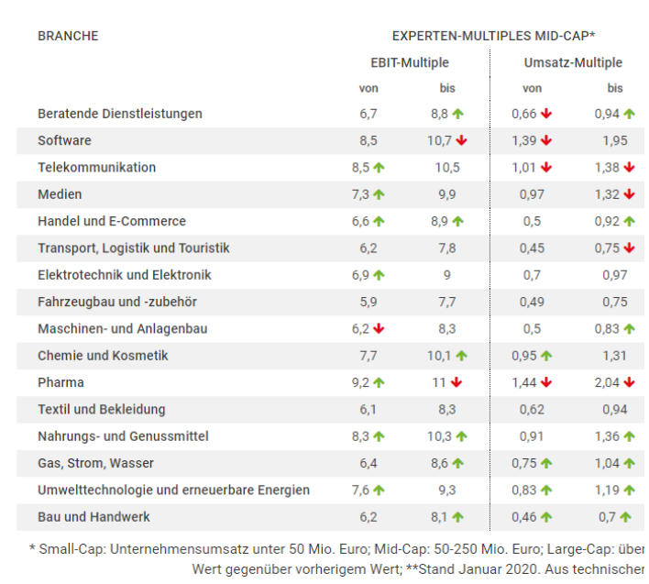

 |  |  |  |  |  |  |  |  |  |  | auch: www.finexpert.info

MVA_EVA
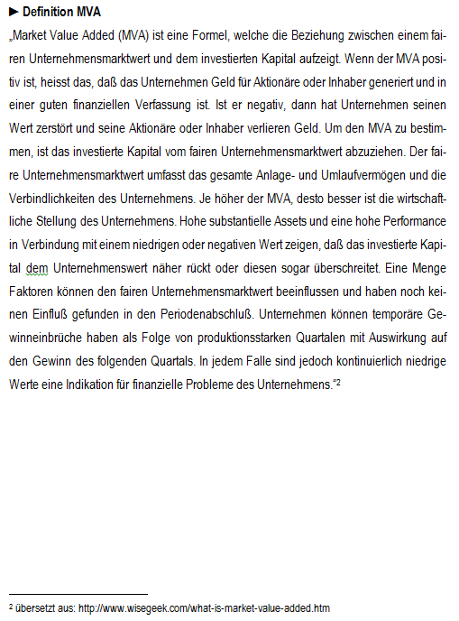
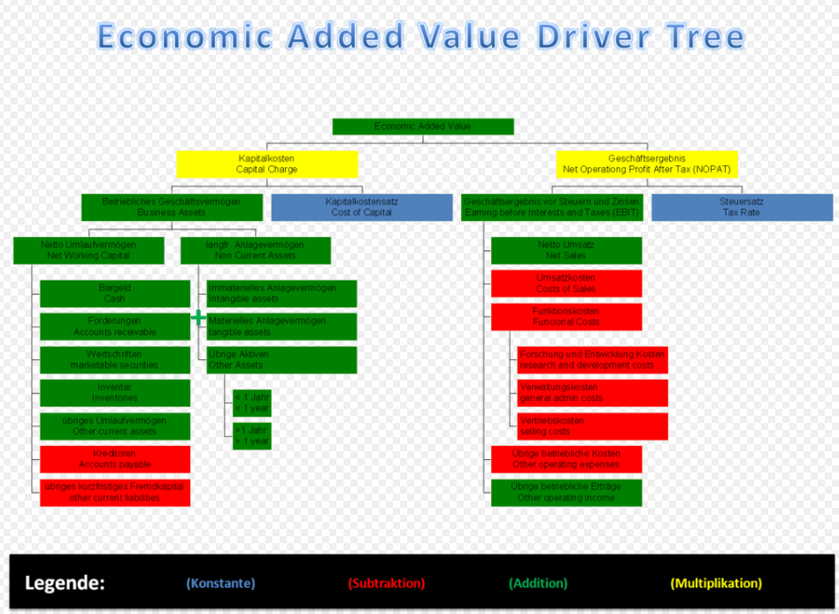
MVA & EVA not adjusted (Market Value Added & Economic Value Added) |  |  |  |  |  |  |  |  | © Dr. Dr. S. Hohberger
Company: Star Ltd.
QCP = parameter in % / years / currency
 |  |  | PLAN |  |  |  |  |  |  |  | description
Value Added | 2021 |  | 2022 |  | 2023 |  | 2024 |  | 2025
T€ | PLAN |  | PLAN |  | PLAN |  | PLAN |  | PLAN
 | T€ | QCP | T€ | QCP | T€ | QCP | T€ | QCP | T€ | QCP
A. MVA Market Value Added
Fair Value | 0.0 | T€ | 0.0 | T€ | 0.0 | T€ | 0.0 | T€ | 0.0 | T€
./. Capital Employed | 0.0 | T€ | 0.0 | T€ | 0.0 | T€ | 0.0 | T€ | 0.0 | T€

MVA | 0.0 | T€ | 0.0 | T€ | 0.0 | T€ | 0.0 | T€ | 0.0 | T€

B. EVA Economic Value Added |  |  |  |  |  |  |  |  |  |  | not adjusted
NOPAT | #DIV/0! | % | #DIV/0! | % | #DIV/0! | % | #DIV/0! | % | #DIV/0! | %
minus WACC Weighted Avrg. Cost of Capital | 7.00 | % | 7.00 | % | 7.00 | % | 7.00 | % | 7.00 | % | constant
x Net Operating Assets | 0.0 | T€ | 0.0 | T€ | 0.0 | T€ | 0.0 | T€ | 0.0 | T€

EVA (=residual income) | #DIV/0! | T€ | #DIV/0! | T€ | #DIV/0! | T€ | #DIV/0! | T€ | #DIV/0! | T€

